Sheet1
【タイトル】
フライドチキン
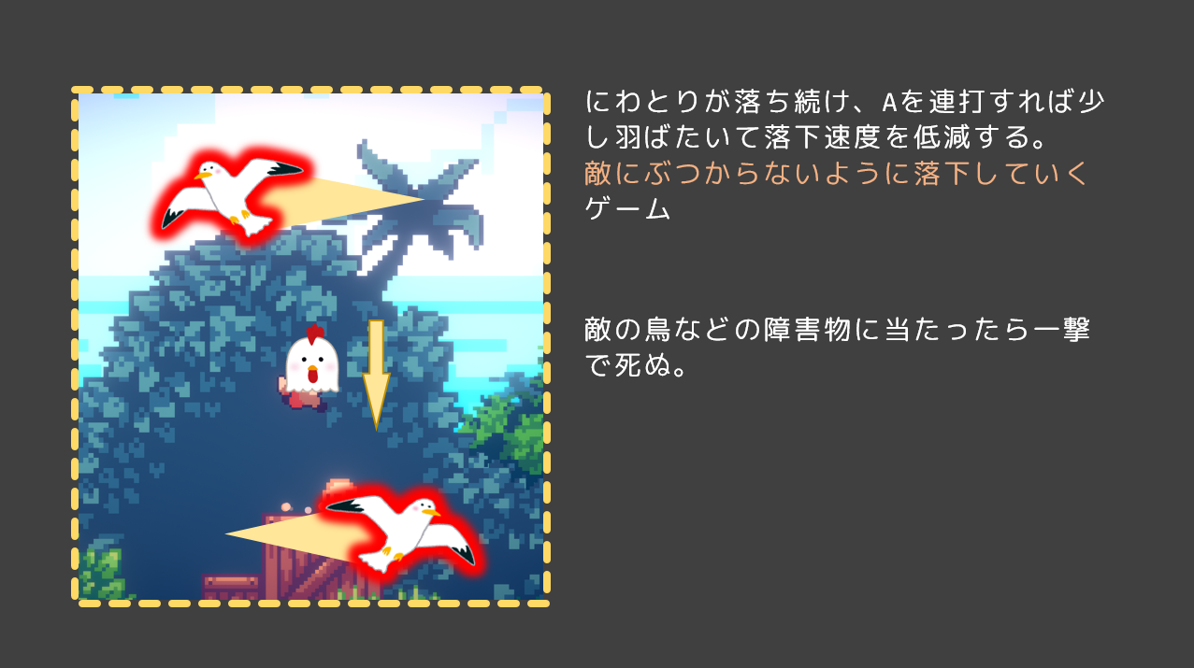

【コンセプト】
ワンボタンでにわとりの落下速度を調整して、ゴールを目指すゲーム

